Санки+Ватрушки
Бланк заказа на сани представляемые Компанией MARAX ЕСТЬ СПЕЦПРЕДЛОЖЕНИЕ !!! |  |  |  |  |  | РРЦ Сумма

Сани и Снегокаты |  | Скидка - | 0% | 0.00 | 0 | -
Модель | ФОТО | РРЦ, руб. | Оптовая цена | Сумма со скидкой | Кол-во, шт.
СТАНДАРТ ПВХ с камерой
Тюбинг D-80 мм (3цветный, с камерой)."Ватрушка" ПВХ заказ 5 шт. |  | 1,700р. | 0р. | 0.00р. |  | -
Тюбинг D-100 мм (3цветный, с камерой)"Ватрушка" ПВХ заказ 5 шт. | 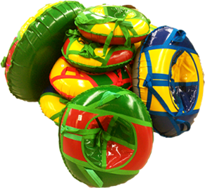 | 2,500р. | 0р. | 0.00р. |  | -
Тюбинг D-110 мм (3цветный, с камерой)."Ватрушка" ПВХ заказ 5 шт. |  | 2,900р. | 0р. | 0.00р. |  | -
ПРИНТ Верх - яркая ткань "Оксфорд"/ПВХ -дно | ФОТО |  |  |  |  | -
Ватрушка D80 см. ПВХ/ткань С КАМЕРОЙ!!! В ИНДИВИДУАЛЬНОЙ УПАКОВКЕ. | 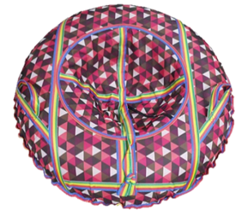 | 1,690р. | 0р. | 0.00р. |  | -
Ватрушка D100 см. ПВХ/ткань заказ 5 шт. С КАМЕРОЙ!!! В ИНДИВИДУАЛЬНОЙ УПАКОВКЕ. |  | 2,390р. | 0р. | 0.00р. |  | -
Ледянки и санки ПЛАСТИК |  |  |  |  |  | -
Ледянка "Snow Assss" заказ 40 шт. цвета в ассортименте |  | 190р. | 0р. | 0.00р. |  | -
Санки "ТОБОГАН" заказ 7 шт. цвета в ассортименте |  | 620р. | 0р. | 0.00р. |  | -

Термобельё
Распродажа ТЕРМОБЕЛЬЁ

 |  |  |  |  |  | Итоги |  | ррц сумма
Модель | Краткое описание | Размеры | РРЦ, руб. | Остаток | Цена с учетом скидки | 0 | 0.0 | 0
 |  |  |  |  | 0% | Кол-во, шт. | Сумма со скидкой
Термобелье Детское , цвет синий |  | Рост
 | Состав : 50% хлопок, 50% полиэфир, плотность 200 г/м2 | 92-98 | 2,300р. | 1 | 0р. |  | 0.00р. | 0
 |  | 104-110 | 2,300р. | 7 | 0р. |  | 0.00р. | 0
 |  | 116-122 | 2,300р. | 1 | 0р. |  | 0.00р. | 0
 |  | 140-146 | 2,300р. | 6 | 0р. |  | 0.00р. | 0
 |  | 164-170 | 2,300р. | 1 | 0р. |  | 0.00р. | 0
Термобелье женское , цвет черный |  |  |  |  |  |  |  | 0
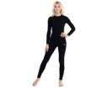
 | Состав : 50% хлопок, 50% полиэфир, плотность 200 г/м2 | 40 | 2,500р. | 6 | 0р. |  | 0.00р. | 0
 |  | 44 | 2,500р. | 1 | 0р. |  | 0.00р. | 0
 |  | 46 | 2,500р. | 1 | 0р. |  | 0.00р. | 0
 |  | 48 | 2,500р. | 9 | 0р. |  | 0.00р. | 0
 |  | 50 | 2,500р. | 6 | 0р. |  | 0.00р. | 0
 |  | 52 | 2,500р. | 4 | 0р. |  | 0.00р. | 0
Термобелье мужское , цвет черный |  |  |  |  |  |  |  | 0
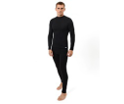
 | Состав : 50% хлопок, 50% полиэфир, плотность 200 г/м2 | 46 | 2,700р. | 5 | 0р. |  | 0.00р. | 0
 |  |  | 2,700р. |  | 0р. |  | 0.00р. | 0
 |  | 50 | 2,700р. | 4 | 0р. |  | 0.00р. | 0
 |  | 52 | 2,700р. | 3 | 0р. |  | 0.00р. | 0
 |  | 54 | 2,700р. | 6 | 0р. |  | 0.00р. | 0
 |  | 56 | 2,700р. | 5 | 0р. |  | 0.00р. | 0

